Sheet1
https://www.jawhm.or.jp/qa/category/%E5%8D%94%E4%BC%9A%E3%81%AE%E3%82%B5%E3%83%BC%E3%83%93%E3%82%B9%E3%81%AB%E3%81%A4%E3%81%84%E3%81%A6

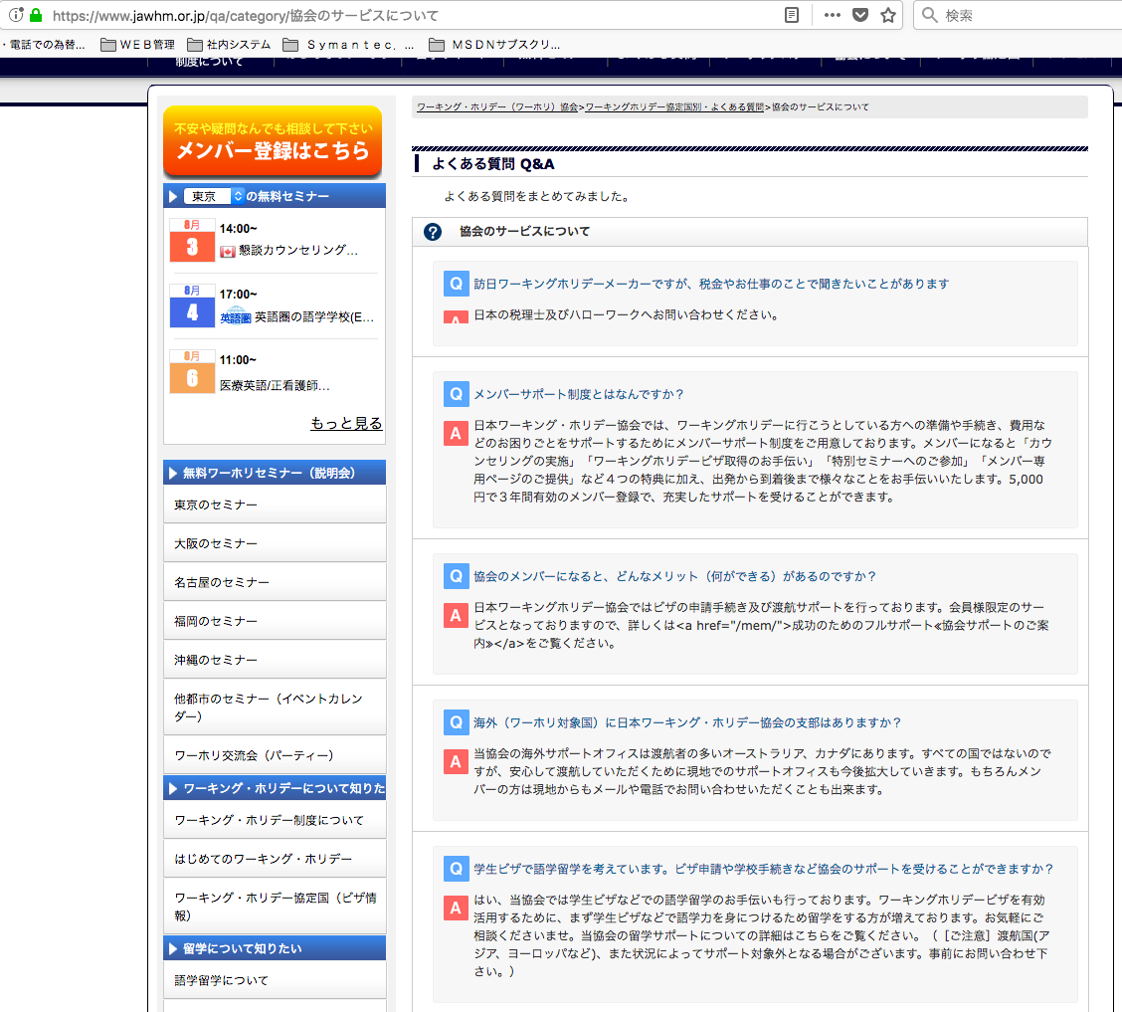

「Ａ」のアイコン表示が切れています。
正しく表示してください。
Chữ 「Ａ」bị cắt mất, xin hiển thị lại đúng

ＨＴＭＬタグがそのまま表示されています。
管理画面と同じように表示してください。
Thể hiện như màn hình quản lý thẻ ＨＴＭＬ

